Sheet1
360 DNS安全网关系统资源申请表
业务登记信息 | 业务名称 | 360 DNS安全网关系统
 | 开发/维护厂商名称 | 360政企安全集团 | 厂商联系人 | 肖洋 | 电话 | 15759273207 | 邮箱 | xiaoyang1@360.cn
 | 行业
 | 行业室接口人
 | 业务背景说明 (主要阐述业务目标、业务发展趋势、业务规模) | 2019年我们发现了国内最大的物联网僵尸网络，总规模达到160万，主要感染的运营商光猫设备，从攻击路径看，DNS是攻击者主要的C2手段。DNS作为一种常见的命令与控制的攻击手段，超过90%的恶意软件都会使用DNS协议进行恶意软件投放、命令与控制和机密数据窃取。DNS安全网关是360政企安全集团推出的一款针对企业勒索挖矿、僵木蠕、黑灰产等威胁的轻量级解决方案。通过360云端安全大脑赋能，同步全国最大威胁情库，每天更新数千活跃IOC。
 | 业务架构图 (业务架构图：需标明功能模块的虚拟机组成。） | 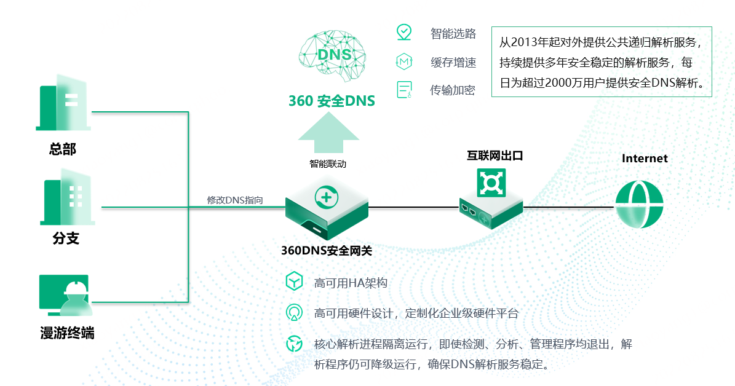
 | 技术框架 | 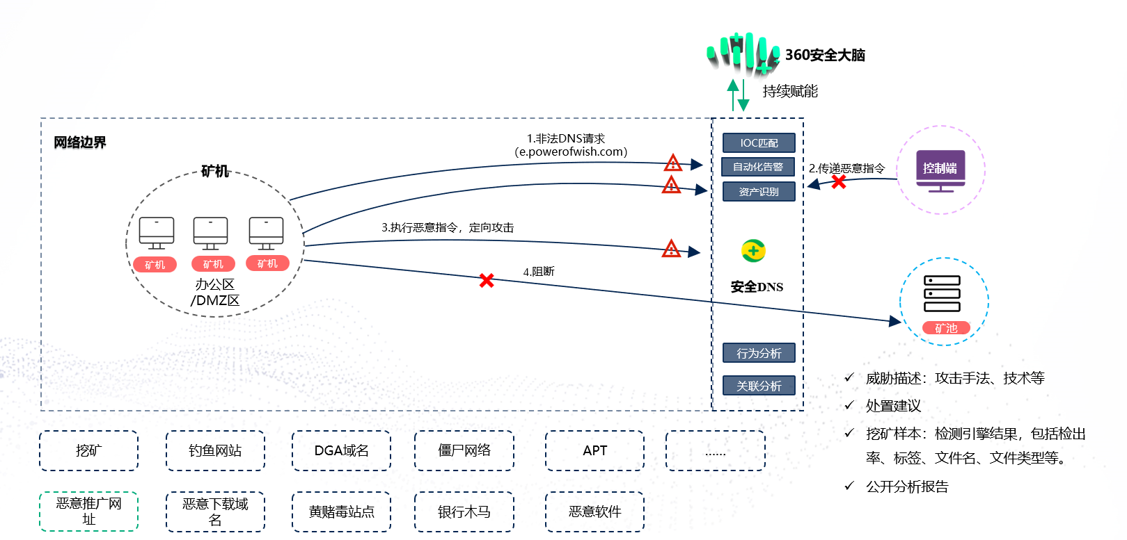
新增主机需求填写下表 |  |  |  |  |  |  |  | 服务器配置标准套餐
服务器数量 | 服务器配置 | 服务器系统 | 部署时长 | 预计完成时间 | 项目链接 | 测试用户名 | 测试用户密码 | 配置标准 | 虚拟机型号 | cpu | 内存 | 额外硬盘（系统盘40G)
1 | 自定义标准 | CentOS7.9 |  |  | 部署完后补充发送 | 部署完后补充发送 | 部署完后补充发送 | 标准1 | s6.xlarge.2 | 4 | 8 | 50
 |  |  |  |  |  |  |  | 标准2 | s6.2xlarge.2 | 8 | 16 | 100
 |  |  |  |  |  |  |  | 自定义标准 | s6.2xlarge.2 | 8 | 32 | 200

主机扩容需求填写下表
资源扩容前
资源主机 IP | vCPU (核) | 内存 (GB) | 硬盘 (GB) | 扩容内容

